A 16055
REGISTRO FOTOGRAFICO MANTENIMIENTO PREVENTIVO EQUIPOS ETB
 | NOMBRE DEL PREDIO: | A 16055
 | NEMONICO EQUIPO: | BOTOERURBA08
 | FECHA DEL REGISTRO: | 2021-05-11
 | REALIZADO POR: | GRUPO 3
 | NUMERO DE TAREA O IM SERVICE MANAGER | TAS000000159357

 | REGISTRO INICIAL |  | REGISTRO FINAL
 | 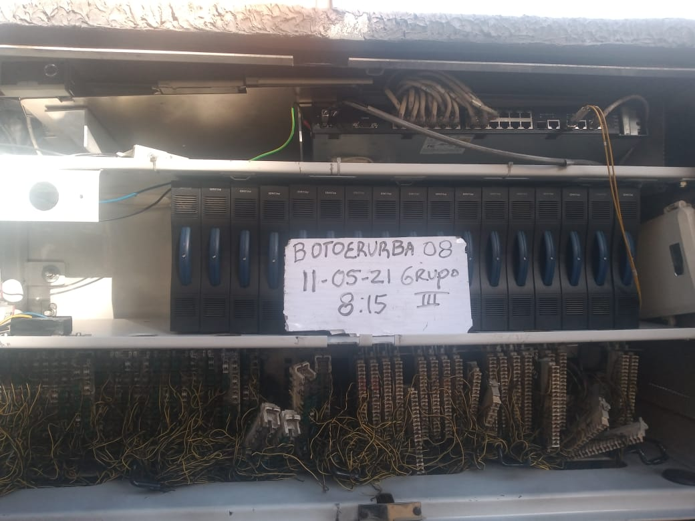 FOTO INICIAL 1 | 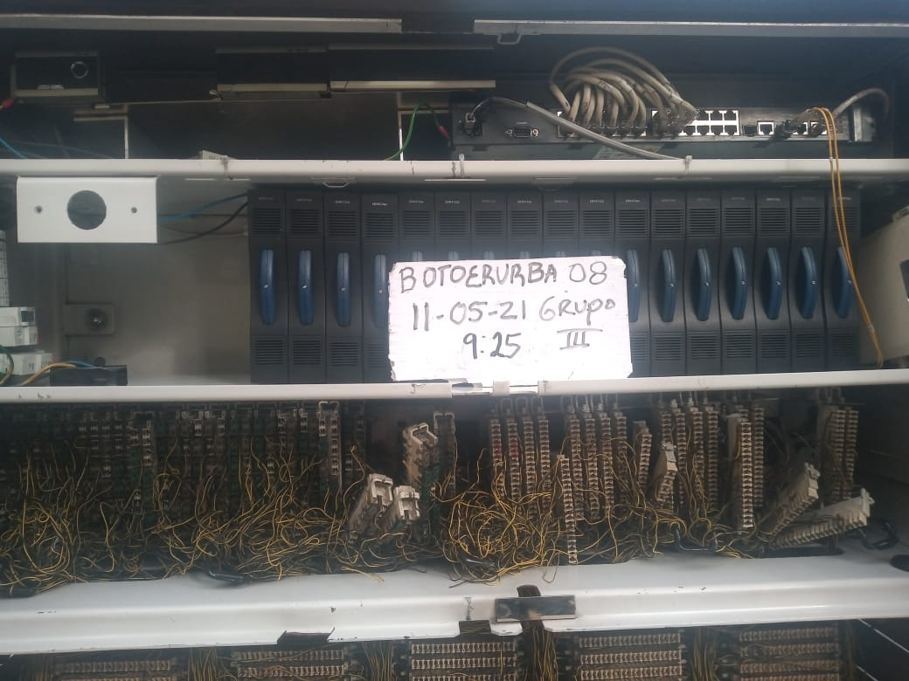 | FOTO FINAL 1

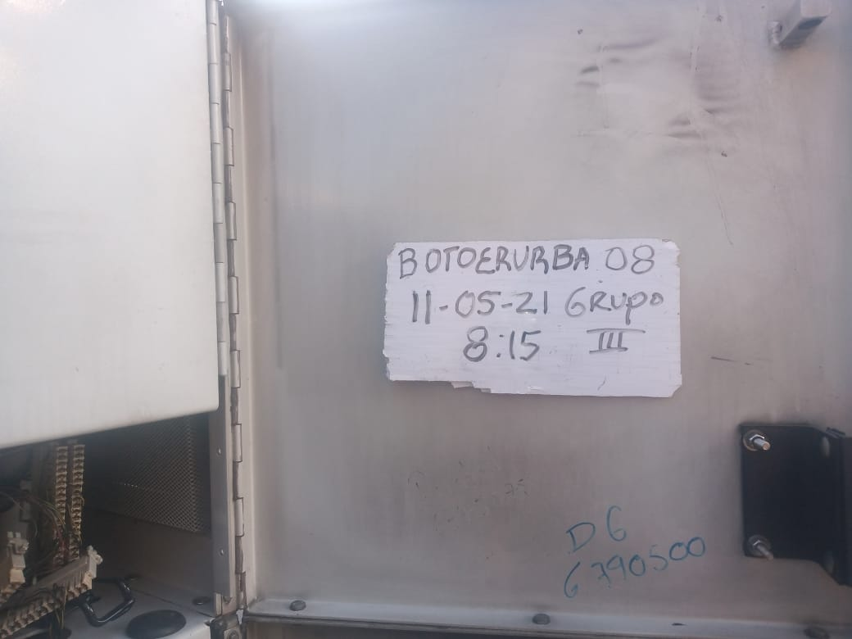 | FOTO INICIAL 2 | 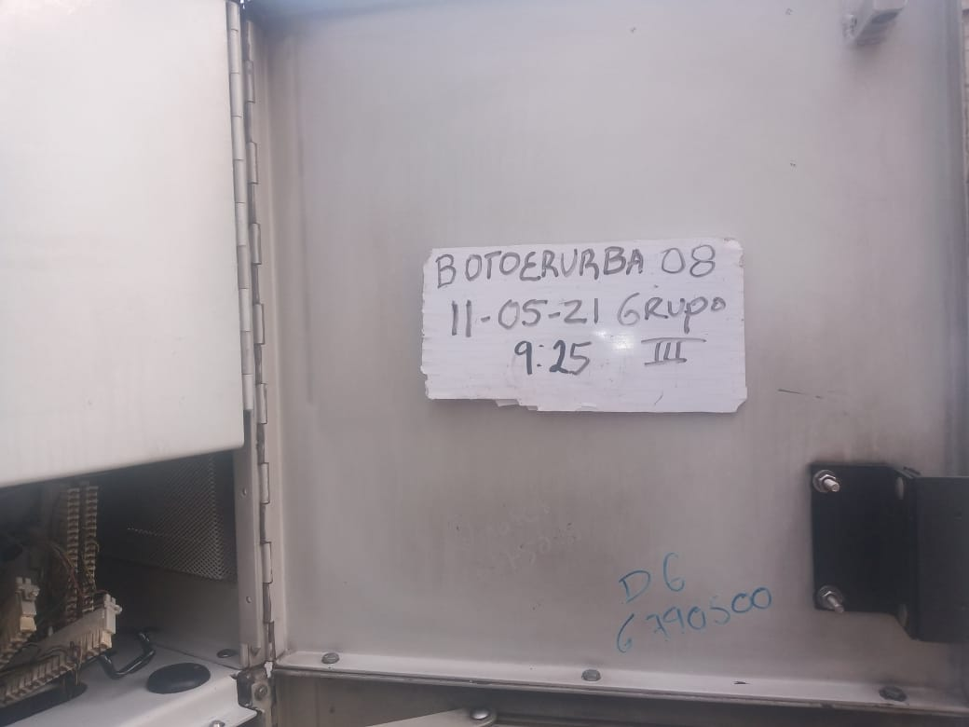 | FOTO FINAL 2

 | 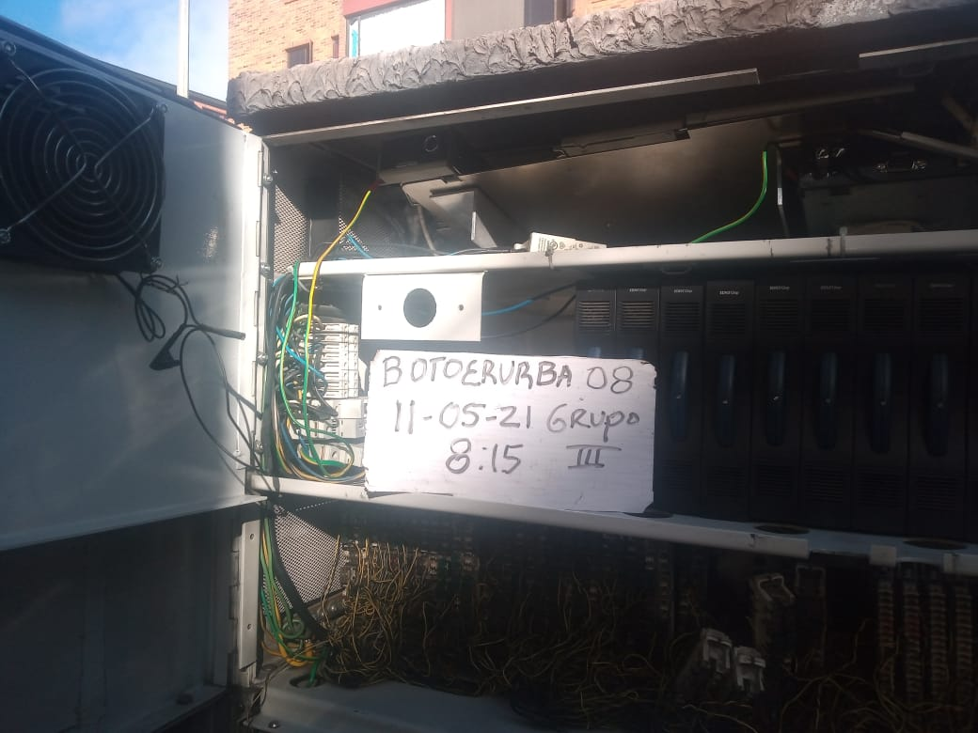 FOTO INICIAL 3 |  | 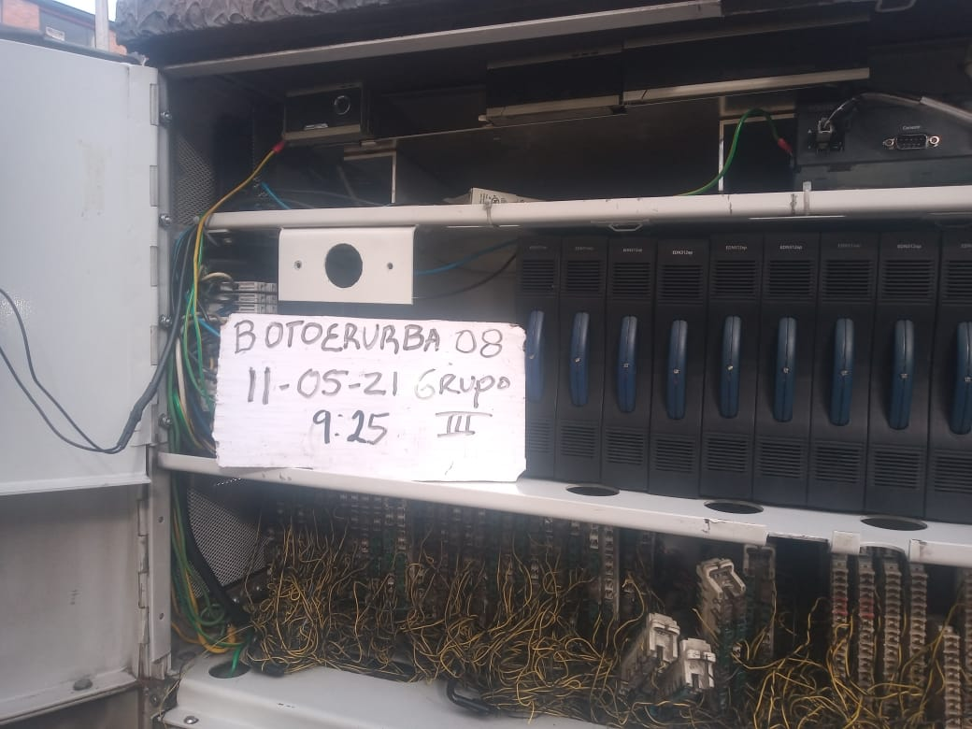 FOTO FINAL 3

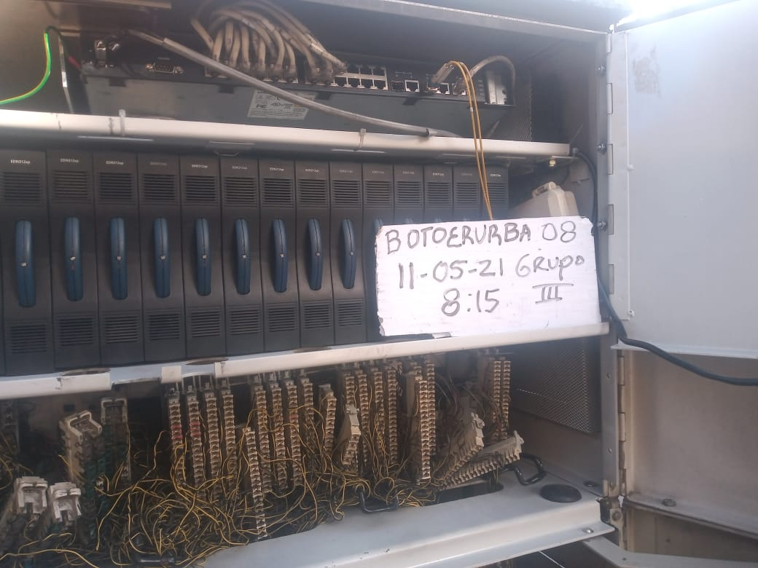 | FOTO INICIAL 4 | 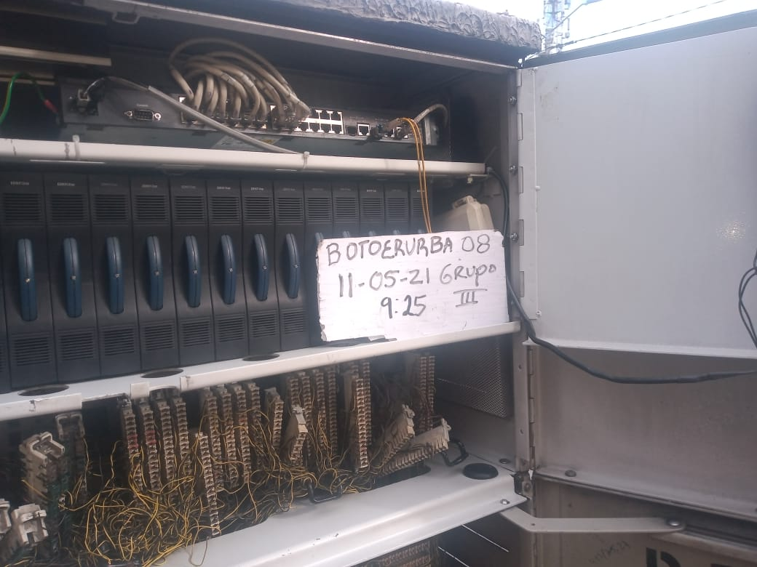 | FOTO FINAL 4

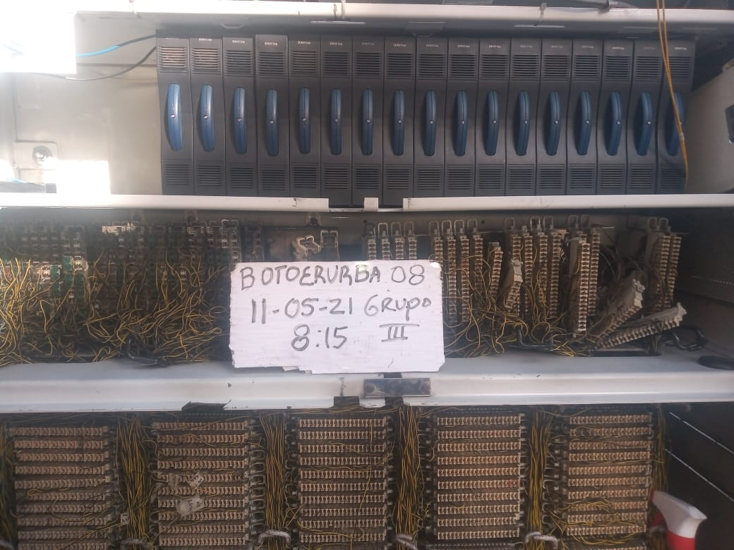 | FOTO INICIAL 5 | 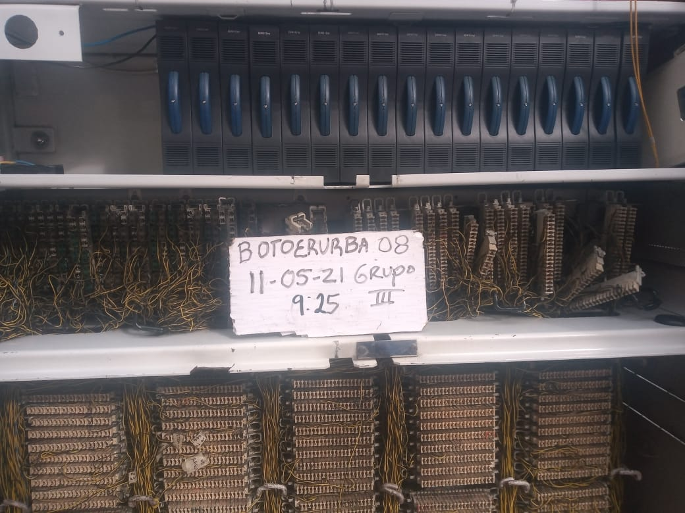 | FOTO FINAL 5

